Sheet2
자기상관
계열:
시차 | 자기상관 | 표준화 오차a | Box-Ljung 통계량
 |  |  | 값 | 자유도 | 유의확률b
1 | 0.734 | 0.203 | 13.014 | 1 | 0.000 | 시차별 자기상관계수 | AR모형을 적용하기 위해서는?
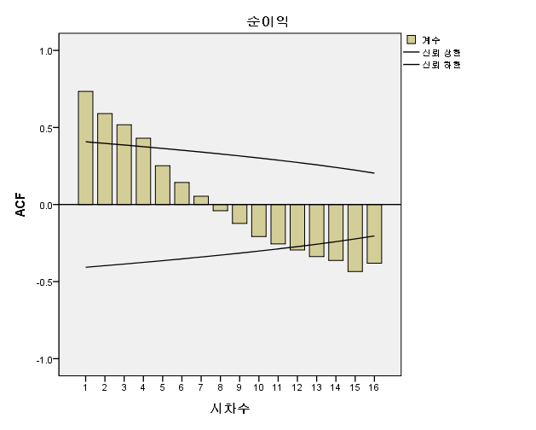
2 | 0.590 | 0.198 | 21.867 | 2 | 0.000 |  |  |  | t시점의 y값과 t-1시점의 y값의 상관계수 : 자기상관
3 | 0.517 | 0.193 | 29.047 | 3 | 0.000 |  |  |  | 1차시와 자기상관이 가장 강력함.
4 | 0.430 | 0.188 | 34.303 | 4 | 0.000 |  |  |  | 차수가 진행될 수록 자기상관이 약해짐
5 | 0.251 | 0.182 | 36.211 | 5 | 0.000
6 | 0.143 | 0.176 | 36.869 | 6 | 0.000 |  |  |  | MA | n차시의 평균으로 추정
7 | 0.054 | 0.170 | 36.969 | 7 | 0.000 |  |  |  | AR | t시점의 y와 t-1시점의 y와의 관계
8 | -0.040 | 0.164 | 37.029 | 8 | 0.000
9 | -0.123 | 0.158 | 37.633 | 9 | 0.000 |  |  |  | AR모형을 적용하기 위해서는 ACF그래프가
10 | -0.208 | 0.151 | 39.524 | 10 | 0.000 |  |  |  | 1)순차적으로 작아지는 형태
11 | -0.256 | 0.144 | 42.681 | 11 | 0.000 |  |  |  | PACF 그래프를 통해서 차수를 결정지을 수 있다.
12 | -0.295 | 0.137 | 47.340 | 12 | 0.000 |  |  |  | 2) 돌출적인 위치로 차수를 결정지을 수 있다.
13 | -0.338 | 0.129 | 54.239 | 13 | 0.000
14 | -0.362 | 0.120 | 63.302 | 14 | 0.000 |  |  |  | MA모형을 적용하기 위해서는
15 | -0.435 | 0.111 | 78.520 | 15 | 0.000 |  |  |  | 1) 순차적인 형태는 아니어야 함
16 | -0.381 | 0.102 | 92.525 | 16 | 0.000 |  |  |  | PACF그래프를 통해서 MA를 확정지을 수 있다.
a. 가정된 기본 공정은 독립적입니다(백색잡음). |  |  |  |  |  |  |  |  | 2) PACF그래프는 순차적인 형태

 |  |  |  |  |  |  |  |  | ARMA모형 | AC, PAC 그래프를 이용하여 모형을 결정해 볼 수 있다.
 |  |  |  |  |  |  |  |  | 1)ACF도 순차적
 |  |  |  |  |  |  |  |  | 2)PACF도 순차적 | ARMA(p,q)
 |  |  |  |  |  |  |  |  |  | 가장 간단한 모형은 ARMA(1,1)

b. 점근 카이제곱 근사값을 기준으로 합니다.
 |  |  |  |  |  |  |  | 회귀분석에서 y=b0+b1x1+b2x2
 |  |  |  |  |  |  |  | 여기서 x1이 y에 미치는 영향을 얻고자 할때, x2가 y에 영향을 미치는 영향을 제거하고, 어느정도 영향을 미치는지 알아보게 됨.

 |  |  |  |  |  |  |  | 이러한 개념을 고려해 볼 때,
 |  |  |  |  |  |  |  | 주어진 시차에 대한 시계열간의 상관계수를 얻어,
 |  |  |  |  |  |  |  | 먼저 다른 시차들이 시계열 자료 값들에 미치는 영향을 제거한 후
 |  |  |  |  |  |  |  | 주어진 시차에 대한 시계열 간의 상관계수를 PAC(부분상관계수)라고 볼 수 있다.

